Dashboard
 | Spotpris | Tariffer | Transmission | Elafgift | Moms
Total | 2,694.86 | 1,122.43 | 450.51 | 3,610.82 | 1,969.66
9,848
Total:
Gennemsnitsdag
 | Hele perioden | Valgte periode
Total | 21.888067343 | 26.981579055
DKK
DKK
DKK
NB: Husk at læse om opsætning og brug i Om-arket, før du går i gang.
Elforbrug oversigt |  | Total: | Totalt forbrug i perioden
 |  |  | 9,848
Adresse | Stenhøj Vænge 10 , Birkerød |  | DKK
Bruger(e) | Torben Kirk Wolf
Bruger 2 | Laksamol Utthasang
Vist periode | 2021-01-01 til 2021-12-31
Viste ugedage | Hele ugen
Viste tidsrum | Hele døgnet

Gennemsnitsdag - timeforbrug
 | Nat | Sen aften | Aften | Eftermiddag | Formiddag | Morgen
00:00:00 | 0.73816664041
01:00:00 | 0.63691520651
02:00:00 | 0.56596290027
03:00:00 | 0.55173640411
04:00:00 | 0.55607678459
05:00:00 | 0.57237307877
06:00:00 |  |  |  |  |  | 0.71208454897
07:00:00 |  |  |  |  |  | 1.0386771627
08:00:00 |  |  |  |  |  | 1.2402821798
09:00:00 |  |  |  |  | 1.1952522445
10:00:00 |  |  |  |  | 1.2932091291
11:00:00 |  |  |  |  | 1.1483788914
12:00:00 |  |  |  | 1.1656898853
13:00:00 |  |  |  | 1.1353744182
14:00:00 |  |  |  | 1.1563817911
15:00:00 |  |  |  | 1.1714410928
16:00:00 |  |  |  | 1.2436346106
17:00:00 |  |  | 2.6742971092
18:00:00 |  |  | 1.9667995894
19:00:00 |  |  | 1.583409176
20:00:00 |  |  | 1.307654662
21:00:00 |  | 1.2884079709
22:00:00 |  | 1.0852175897
23:00:00 |  | 0.95522245295
Gennemsnitsuge
 | Total
man | 28.168949029
tir | 27.268521113
ons | 26.662856346
tor | 25.75694593
fre | 24.20541113
lør | 28.846138017
søn | 28.015619663

DKK

DKK

Månedsforbrug
 | Total
Jan 2021 | 897.06928013
Feb 2021 | 792.0511815
Mar 2021 | 770.80740337
Apr 2021 | 704.8088925
May 2021 | 703.76307213
Jun 2021 | 626.69882413
Jul 2021 | 624.66681113
Aug 2021 | 696.9747915
Sep 2021 | 867.630557
Oct 2021 | 939.30134763
Nov 2021 | 976.40623275
Dec 2021 | 1248.0979612

DKK

Om
Hint: Tryk på disse ikoner for at navigere
Dit totale forbrug i den valgte periode
Delelementerne af prisen eller raten (blank hvis du vælger elforbrug)
Dit forbrug på en gennemsnitsdag i den valgte periode
Det samlede forbrug per måned
Stregen indikerer en gennemtsnitsdag, hvor alt dit data tages i betragtning.
Cirklen viser en gennemsnitsdag i den valgte periode.
Naviger til Indstillinger
Naviger til Om-arket
Dit forbrug på en gennemsnitsuge i den valgte periode
Her kan du vælge mellem: Elforbrug (kWh)
Priser (DKK)
Rater (DKK/time)
Vælg en specifik periode du gerne vil undersøge. Læg mærke til at du i øverste højre hjørne kan vælge om du vil filtrere på år, måneder eller dage.
Vælg år.
Tip: I alle disse slicers kan man vælge flere kriterier ved at holde CTRL inde mens man klikker med musen
Vælg måned
Vælg ugedag
Vælg klokkeslet
Vælg tidsrum, som defineret i Indstillinger
Original fil udviklet af: | Herunder kan du se en kort gennemgang af funktionaliteterne i dashboardet, så du kommer godt i gang:
Torben Kirk Wolf
Afdelingsleder, Data Science, NIRAS A/S
tkwo@niras.dk
Hvis du har flere adresser med elmålere kan du vælge mellem dem her. Markerer du flere på én gang får du dit samlede brug på tværs af adresser.
Hvis du kunne tænkte dig at høre om mulighederne for at udvikle lignende løsninger på dit data, så kontakt endelig Torben. Vi har i NIRAS's Data Science afdeling bred erfaring med (videre)udvikling af robuste og fleksible Excelløsninger og meget andet.

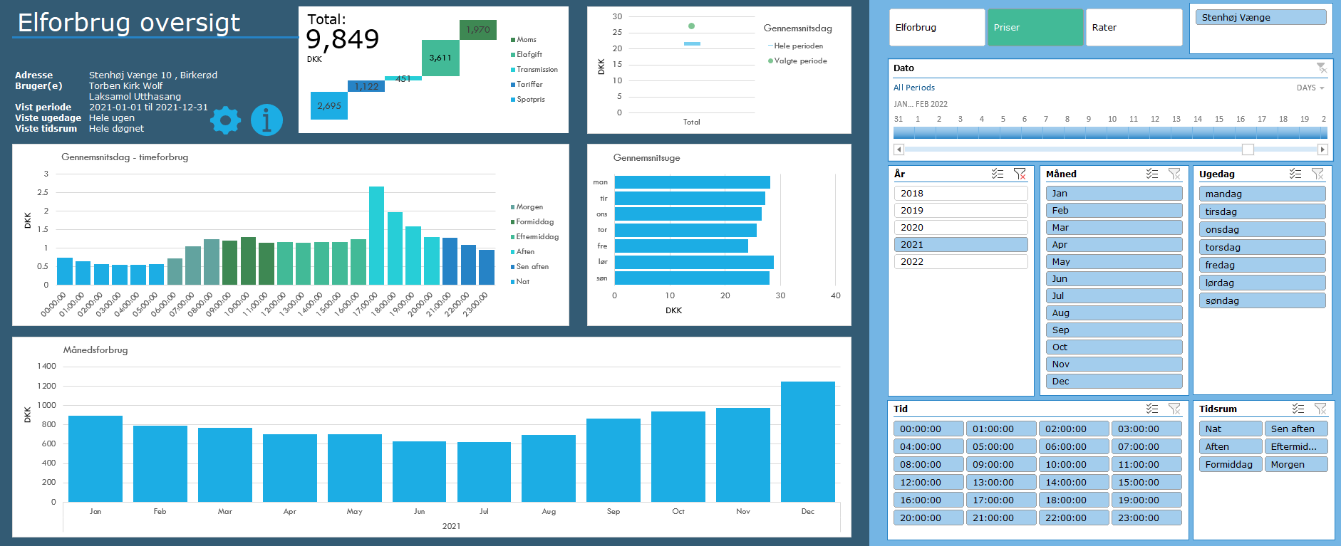
Opsætning
1) Én gang om året, skal du hente dit Refresh Token:
https://eloverblik.dk
Se seneste guide her:
Link
Indsæt den lange kode i Refresh Token i Indstillinger arket
2) Ret i Fra dato i Indstillinger arket
3) Ret i Lokation i Indstillinger arket. Elspotpriserne varierer afhængigt af denne.
4) Ret evt. inddelingen af tidsrum under Tidsrum i Indstillinger arket

Brug
1) Gå til Data --> Refresh All (Data --> Opdater alle)
Hvis du bliver spurgt om Privacy Settings (Beskyttelse af personlige oplysninger), så tryk bare ignorér. Det er en beskyttelse, der kan være smart at sætte, når man forespørger i databaser. Men i dette tilfælde er det vigtigt, at vi ignorerer det, da værktøjet ellers ikke kan sende en forespørgsel til Energinets datahub.
Hvis du bliver spurgt om brugerinfo/credentials, så vælg Anonym.
Hvis du kommer til at trykke noget forkert, så kan du ændre det under Data --> Get Data --> Data Source Settings (Data --> Hent data --> Indstillinger for datakilde)
2) Leg med filtrene og find forhåbentlig nogle gode indsigter i dit elforbrug 🙂
Hvis du vil have lidt inspiration til hvordan du bruger filtermulighederne til at få nogle interessante indsigter, så prøv evt. at se denne video:
Link

Licensrettigheder:
Dette værktøj stilles til rådighed til privat brug til interesserede brugere. Ønskes en kommerciel løsning udviklet, kontakt da venligst udvikleren direkte for at høre om mulighederne for dette.
For mere info om rettigheder og licens, se GitHub:
Link

Datakilder
Dette værktøj trækker på data fra flere kilder både til udtræk af personligt forbrug, men også til udtræk af tariffer og spotpriser.
Dit forbrug og dine oplysinger:
https://api.eloverblik.dk/CustomerApi/swagger/index.html
Dine tariffer:
https://www.energidataservice.dk/tso-electricity/datahubpricelist
Elspotpriser:
https://www.energidataservice.dk/tso-electricity/elspotprices
Transmissionsafgifter:
https://energinet.dk/El/Elmarkedet/Tariffer/Aktuelle-tariffer
Elafgift:
https://www.skm.dk/skattetal/satser/satser-og-beloebsgraenser-i-lovgivningen/elafgiftsloven/
(der tages højde for nedsat afgift ved elektrisk varmekilde)

Ansvarsfraskrivelse
Dette værktøj er udviklet til privat brug og er kun testet op imod data fra én husstand. Dit data kan afvige fra det testede, og det kan derfor ikke garanteres, at beregningerne på dine data er 100% korrekte.
Der tages f.eks. ikke højde for evt. installation af solceller.
Priserne er estimerede baseret på data i ovenstående datakilder. Udvikleren oplever selv en fravigelse på ca. DKK 20 per måned sammenlignet med tilsendte elregninger, så nogen afvigelse fra faktiske værdier må forventes.

Tekniske krav
Denne løsning er udviklet til at fungere til Windows versionen af Microsoft Excel i en version 2016 eller nyere. Der anvendes avancerede funktionaliteter som Power Query, DAX og andet, som desværre ikke er supporteret i andre versioner af Excel eller andre spreadsheet-applikationer.

Versionshistorik
Version 2.1.4, 2022-03-09 Håndterer nu situationer, hvor tarifferne er ukendte i perioder, hvor forbruget er kendt (f.eks. ved nyoprettet leverandør). Mindre performanceforbedringer. Mere hjælp til at få ignoreret privacy levels.
Version 2.1.3, 2022-02-18 Hvis du har flere målere tilknyttet din person (og derved dit token) har du nu mulighed for at se dit forbrug på alle dine adresser. Det er typisk folk med sommerhus, der vil sætte pris på dette. Håndterer nu nedsat elafgift efter 4.000 kWh på et år, hvis boligen bruger elbaseret opvarmning.
Version 2.1.2, 2022-02-06 Viser nu et breakdown af prisdata. Håndterer nu også tariffer med separate rabatter, hvilket i tidligere versioner resulterede i visning af dobbelt forbrug. Rater vises nu også for næste dag, da disse fastsættes én dag i forvejen på elbørsen. Vælg rater og morgendagens dato for at se raterne.
Version 2.1.1, 2022-02-04 Fikset, at nogle brugere oplevede at den ikke kunne finde deres tariffer.
Version 2.1.0, 2022-02-01 Inkluderer nu også prisdata.
Version 2.0.0, 2022-01-06 Opgraderet til at trække data via API kald.
Version 1.0.0, 2020-12-03 Første udgave. Trækker forbrug fra en CSV-fil, som brugeren downloader fra eloverblik.dk

